手順書
操作手順書 |  |  |  |  | 作成日時：2019/08/29-15:10:47

 | １．操作環境

 |  |  | シナリオファイル名 | C:\Users\Administrator\Desktop\動作確認手順\ストアド起動排他復帰版.winsnr

 | ２．操作手順

 |  | ２．１．シナリオ：ストアド起動排他復帰版
 |  |  | ２．１．１． |  |  | 確認日 | 結果
 |  |  | 画面 | 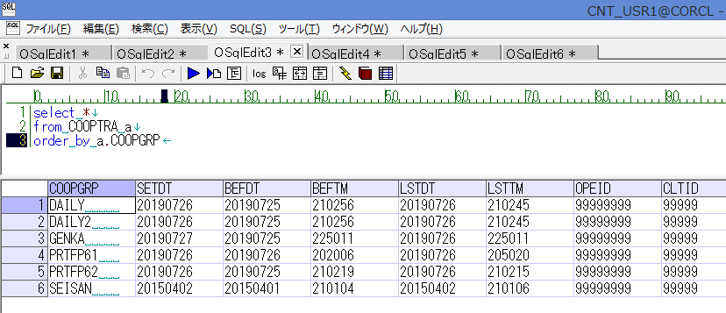
 |  |  | 操作内容 | 「COOPTRA」テーブルの更新前データを取得。「データ更新結果」シートを参照。

 |  |  | ２．１．２． |  |  | 確認日 | 結果
 |  |  | 画面 | 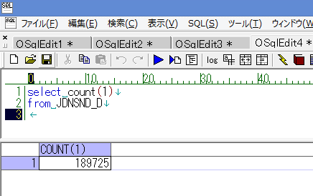
 |  |  | 操作内容 | 「JDNSND_D」テーブルの更新前データ件数を取得。「データ更新結果」シートを参照。

 |  |  | ２．１．３．[ammdb54 - リモート デスクトップ接続]ウィンドウ - [Input Capture Window]ウィンドウ |  |  | 確認日 | 結果
 |  |  | 画面 | 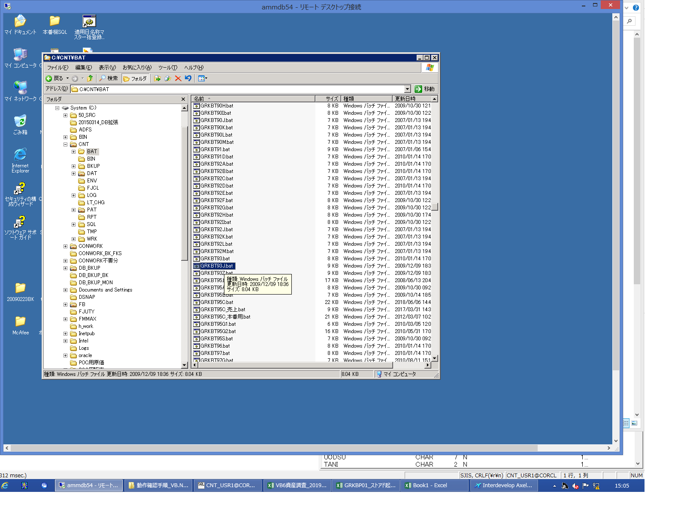
 |  |  | 操作内容 | GRKBT93J.batを起動。

 |  |  | ２．１．４．[ammdb54 - リモート デスクトップ接続]ウィンドウ |  |  | 確認日 | 結果
 |  |  | 画面 | 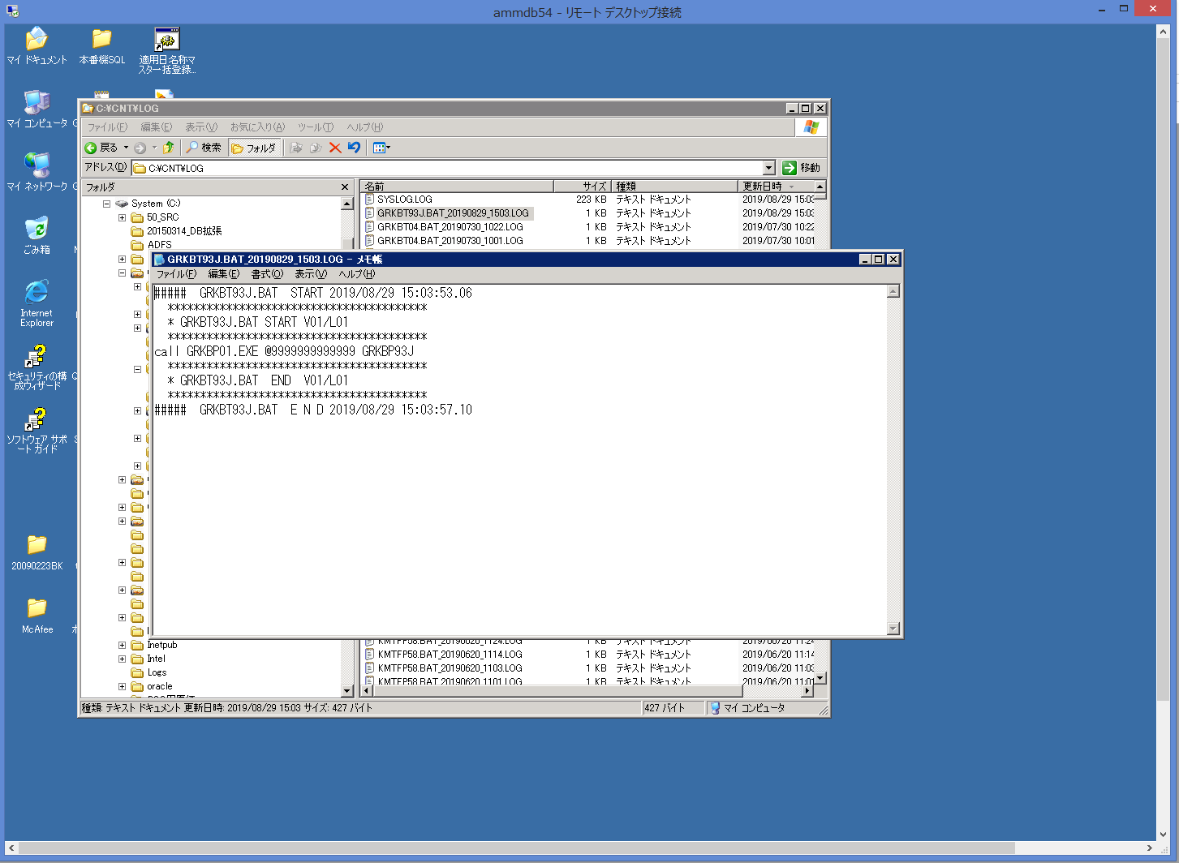
 |  |  | 操作内容 | GRKBT93J.batのログを確認。

 |  |  | ２．１．５． |  |  | 確認日 | 結果
 |  |  | 画面 | 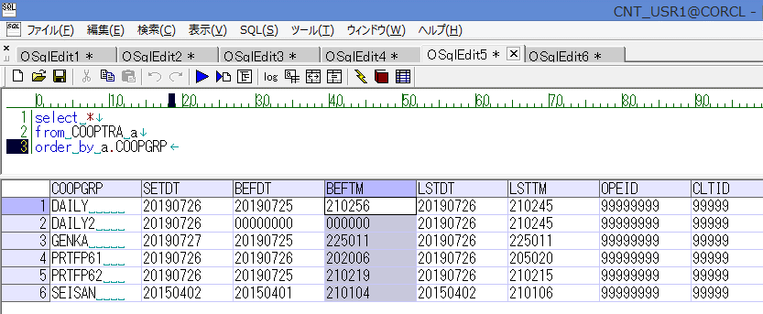
 |  |  | 操作内容 | 「COOPTRA」テーブルの「BEFDT」、「BEFTM」項目が「00000000」に更新されていることを確認。「データ更新結果」シートを参照。

 |  |  | ２．１．６． |  |  | 確認日 | 結果
 |  |  | 画面 | 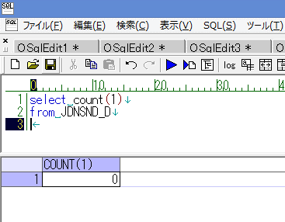
 |  |  | 操作内容 | 「JDNSND_D」テーブルのデータ件数が0件であることを確認。「データ更新結果」シートを参照。

